상품제안서
라인플러스 M라인 유니크 3색볼펜 0.7+델타형광펜세트 | 상품코드: S46680

 |  |  |  |  |  |  | 02-713-8555 | www.synergygift.co.kr
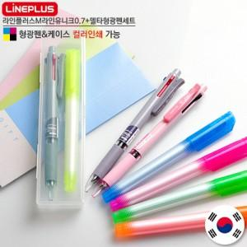

【상세/제작정보】

【인쇄/포장옵션】 | 실크, 풀칼라 / 포장불가능

【공급단가】 | 수량 | 300~ | 500~ | 1,000~ | 3,000~ | 5,000~
*VAT별도 | 단가 | 1,750원 | 1,660원 | 1,570원 | 1,530원 | 1,510원

【상품 URL】 | https://www.synergygift.co.kr:443/src/goods_detail.php?gdno=46680

